Лист1
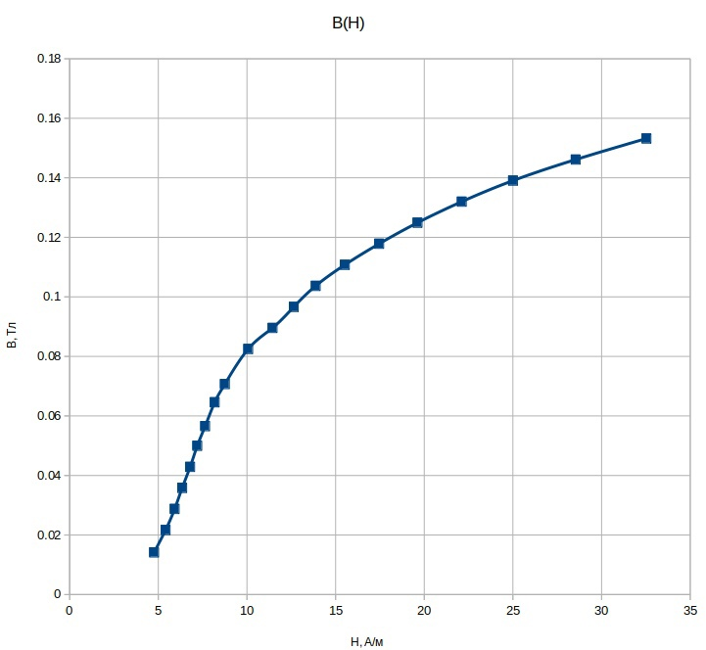
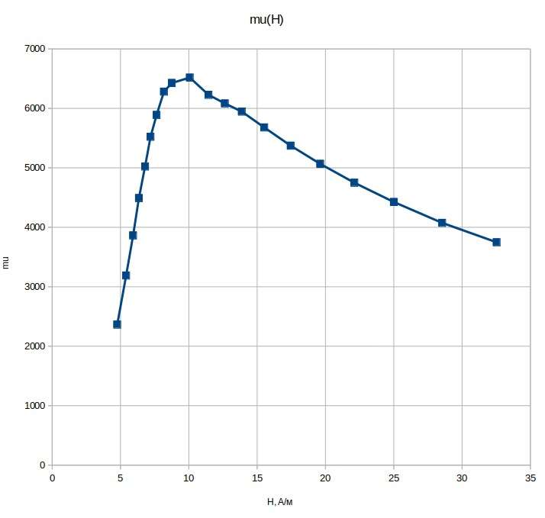
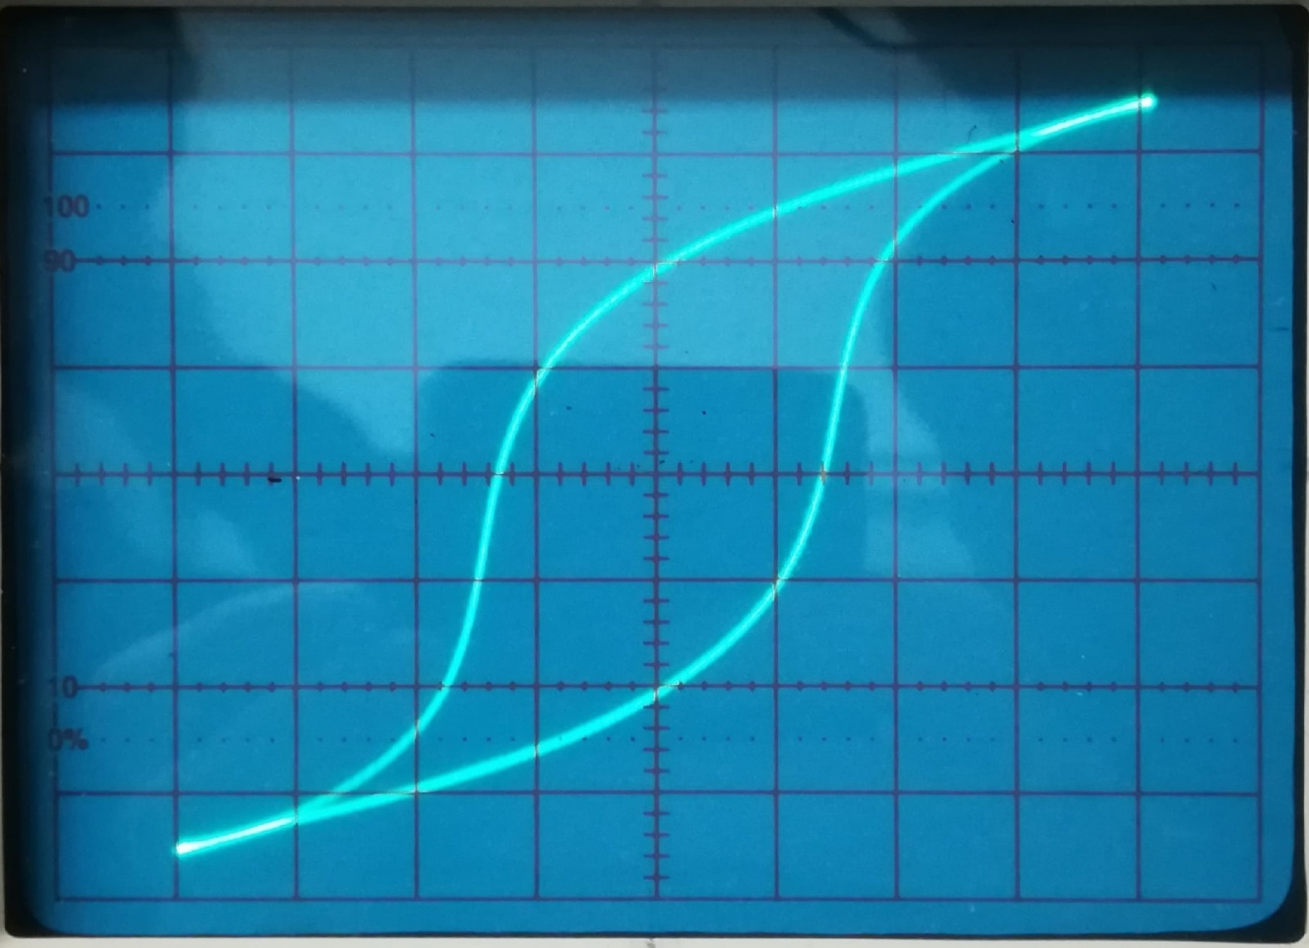
Iэф, мА | Iэф * sqrt(2), мА | H, А/м | Uэф, мВ | Uэф * sqrt(2), мВ | B, Тл | mu
ФЕРРИТ
24.05 | 34.011836175 | 4.7616570645 | 3 | 4.2426406871 | 0.014142135624 | 2363.4552647
27.33 | 38.65045666 | 5.4110639324 | 4.6 | 6.5053823869 | 0.021684607956 | 3189.0359304
29.92 | 42.313269786 | 5.9238577701 | 6.1 | 8.6267027305 | 0.028755675768 | 3862.8643561
32.06 | 45.33968681 | 6.3475561534 | 7.6 | 10.748023074 | 0.03582674358 | 4491.4987864
34.33 | 48.549951596 | 6.7969932235 | 9.1 | 12.869343418 | 0.042897811392 | 5022.371123
36.36 | 51.420805128 | 7.1989127179 | 10.6 | 14.990663761 | 0.049968879204 | 5523.612492
38.6 | 54.588643508 | 7.6424100911 | 12 | 16.970562748 | 0.056568542495 | 5890.2693384
41.32 | 58.435304397 | 8.1809426156 | 13.7 | 19.374725805 | 0.064582419348 | 6282.0511285
44.22 | 62.536523728 | 8.7551133219 | 15 | 21.213203436 | 0.070710678119 | 6427.0804066
50.87 | 71.941043918 | 10.071746149 | 17.5 | 24.748737342 | 0.082495791138 | 6518.0475364
57.8 | 81.741543905 | 11.443816147 | 19 | 26.870057685 | 0.08956685895 | 6228.2634556
63.85 | 90.297535958 | 12.641655034 | 20.5 | 28.991378029 | 0.096637926762 | 6083.2290884
70.1 | 99.136370722 | 13.879091901 | 22 | 31.112698372 | 0.10370899457 | 5946.2871163
78.4 | 110.87434329 | 15.522408061 | 23.5 | 33.234018716 | 0.11078006239 | 5679.2764848
88.17 | 124.69120979 | 17.456769371 | 25 | 35.355339059 | 0.1178511302 | 5372.3015307
99.1 | 140.14856403 | 19.620798964 | 26.5 | 37.476659403 | 0.12492219801 | 5066.5628206
111.7 | 157.96765492 | 22.115471688 | 28 | 39.597979746 | 0.13199326582 | 4749.4800813
126.3 | 178.61517293 | 25.00612421 | 29.5 | 41.71930009 | 0.13906433363 | 4425.4748586
144.15 | 203.85888502 | 28.540243902 | 31 | 43.840620434 | 0.14613540145 | 4074.630761
164.3 | 232.3552883 | 32.529740362 | 32.5 | 45.961940777 | 0.15320646926 | 3747.8915019

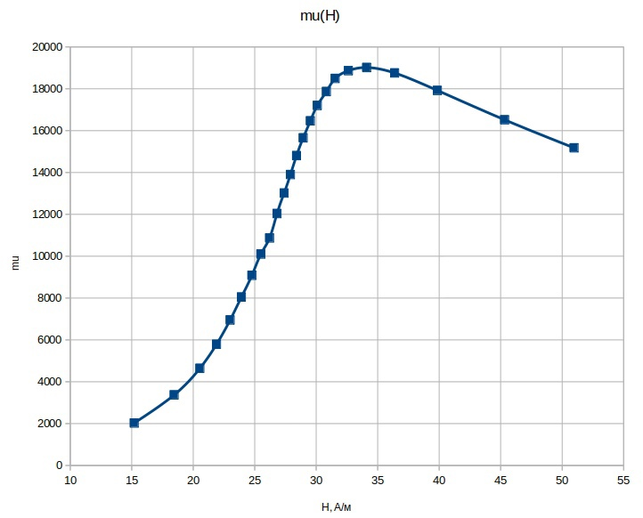
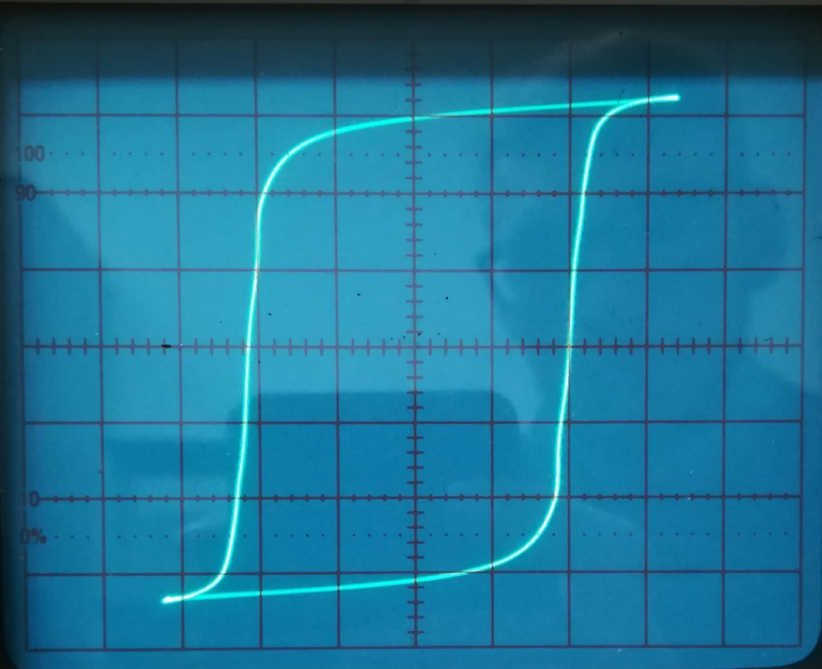
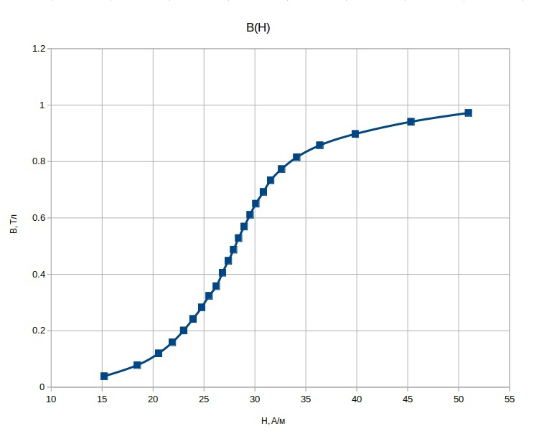
ПЕРМАЛЛОЙ
64.5 | 91.216774773 | 15.202795796 | 5.2 | 7.3539105243 | 0.038704792233 | 2025.9642671
78.28 | 110.70463766 | 18.450772944 | 10.5 | 14.849242405 | 0.078153907394 | 3370.7507073
87.16 | 123.2628541 | 20.543809016 | 16.1 | 22.768838354 | 0.11983599134 | 4641.910971
92.9 | 131.38043994 | 21.896739991 | 21.4 | 30.264170235 | 0.1592851065 | 5788.7688953
97.6 | 138.02724369 | 23.004540615 | 27 | 38.183766184 | 0.20096719044 | 6951.8773077
101.49 | 143.52853445 | 23.921422408 | 32.5 | 45.961940777 | 0.24190495146 | 8047.2642151
105.1 | 148.63384541 | 24.772307568 | 38 | 53.74011537 | 0.28284271247 | 9085.9225989
108.2 | 153.01790745 | 25.502984575 | 43.5 | 61.518289963 | 0.32378047349 | 10102.995241
111.2 | 157.26054814 | 26.210091356 | 48.1 | 68.02367235 | 0.35801932816 | 10869.9724
113.77 | 160.89507699 | 26.815846165 | 54.5 | 77.074639149 | 0.40565599552 | 12038.070889
116.22 | 164.35990022 | 27.393316703 | 60.2 | 85.135656455 | 0.44808240239 | 13016.786223
118.4 | 167.44288578 | 27.907147631 | 65.5 | 92.630988335 | 0.48753151755 | 13902.014906
120.5 | 170.41273427 | 28.402122378 | 71 | 100.40916293 | 0.52846927857 | 14806.740123
122.8 | 173.66542546 | 28.944237577 | 76.5 | 108.18733752 | 0.56940703959 | 15654.933264
125.28 | 177.17267509 | 29.528779182 | 82.1 | 116.10693347 | 0.61108912353 | 16468.330138
127.66 | 180.53850337 | 30.089750562 | 87.4 | 123.60226535 | 0.65053823869 | 17204.606532
130.8 | 184.97913396 | 30.82985566 | 93 | 131.5218613 | 0.69222032264 | 17867.482146
133.83 | 189.26420105 | 31.544033509 | 98.5 | 139.30003589 | 0.73315808365 | 18495.705631
138.4 | 195.72715703 | 32.621192839 | 103.9 | 146.93678913 | 0.77335152174 | 18865.469145
144.7 | 204.63670248 | 34.106117079 | 109.5 | 154.85638508 | 0.81503360568 | 19016.638041
154.34 | 218.26972122 | 36.378286869 | 115.2 | 162.91740239 | 0.85746001255 | 18756.946316
169.1 | 239.1435134 | 39.857252233 | 120.6 | 170.55415562 | 0.89765345064 | 17922.221995
192.3 | 271.95326804 | 45.325544674 | 126.4 | 178.75659428 | 0.94082418044 | 16517.942195
216.24 | 305.80954073 | 50.968256788 | 130.6 | 184.69629125 | 0.9720857434 | 15177.327184

